상품제안서
무광변색 포토머그 340ml | 상품코드: S42298

 |  |  |  |  |  |  | 02-713-8555 | www.synergygift.co.kr
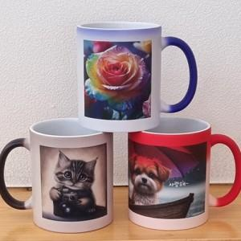

【상세/제작정보】 | <p><span style="font-size: 14pt;">※ 200개 미만 포장지포장 진행시 95,000원(VAT별도) 일괄 발생 됩니다.</span></p>

【인쇄/포장옵션】 | 풀칼라, 올라운드 / 포장지포장

【공급단가】 | 수량 | 100~ | 300~ | 1,000~ | 3,000~ | 5,000~
*VAT별도 | 레드 | 4,230원 | 4,020원 | 3,860원 | 3,790원 | 3,720원
 | 블루 | 4,230원 | 4,020원 | 3,860원 | 3,790원 | 3,720원
 | 블랙 | 4,230원 | 4,020원 | 3,860원 | 3,790원 | 3,720원

【상품 URL】 | https://www.synergygift.co.kr:443/src/goods_detail.php?gdno=42298

